상품제안서
기라로쉬 호텔수건 30수 소프트뱀부 170g 수건 고급 타올 기념수건 GH11 | 상품코드: S48391

 |  |  |  |  |  |  | 02-713-8555 | www.synergygift.co.kr
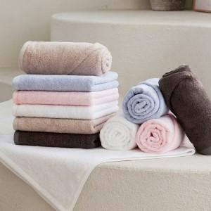

【상세/제작정보】

【인쇄/포장옵션】 | 실크나염인쇄, 자수인쇄(20자이내), 디자인자수인쇄 / 포장지포장

【공급단가】 | 수량 | 50~ | 100~ | 500~ | 1,000~ | 3,000~
*VAT별도 | 단가 | 4,100원 | 3,920원 | 3,650원 | 3,580원 | 3,530원

【상품 URL】 | https://synergygift.co.kr:443/src/goods_detail.php?gdno=48391

